界面&功能
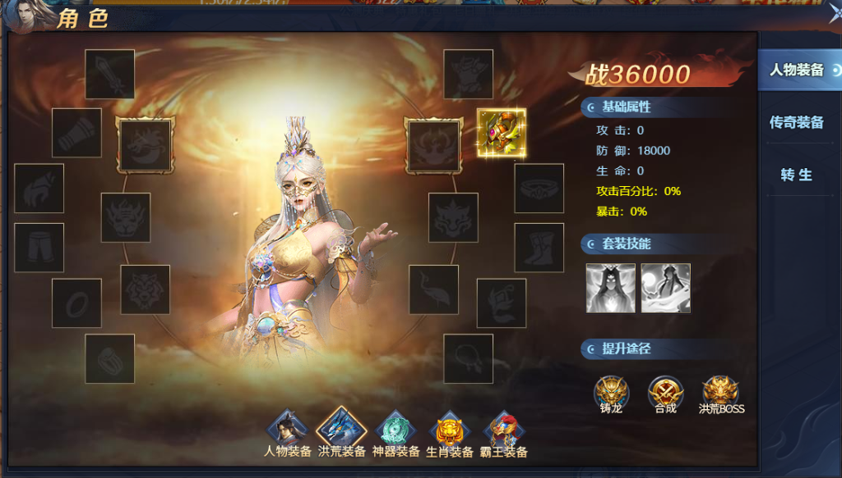
洪荒装备 |  |  |  |  | 功能规则

 | 功能入口 |  |  |  |  |  | 洪荒装备 相关基础规则和清单
 |  |  |  |  |  | 1.设计目的是什么 |  | 5功能点清单 |  |  |  | 6.各功能逻辑流程
 | 1.主界面点击【角色】图标进入 |  |  |  |  | ▶ | 额外的第二套装备，集齐激活或套装技能 | 模块 | 类型 | 内容 | 优先级 |  | 功能开放
 | 2.图标位于界面左侧展开图标清单中 |  |  |  |  |  |  | 玄冥地宫 | UI和资源 | 功能入口 | 1 |  | ▶ | 主线和等级达到开发
 | 3.参考图标 |  |  |  |  | 2.基本规则 |  |  | UI和资源 | 玩法界面 | 1 |  | 挑战层数
 |  |  |  |  |  | ▶ | 收集洪荒装备，阶数越高，属性越强 |  | UI和资源 | 角色模型 | 1 |  | ▶ | 自行任意选择当前层数BOSS，全部BOSS挑战成功后当前层数通关
 |  |  |  |  |  | ▶ | 总计18件洪荒装备，12件洪荒神装，6件洪荒法印，各种形成套装 |  | UI和资源 | 洪荒装备道具图标 | 2 |  | 技能升级
 |  |  |  |  |  |  |  |  | UI和资源 | 洪荒装备技能图标 | 3 |  | ▶ | 选中要升级的技能页签
 |  |  |  |  |  | 3.解锁方式 |  |  | 功能逻辑 | 功能开放 | 1 |  | ▶ | 消耗材料点击升级按钮提高技能等级
 |  |  |  |  |  | ▶ | 主线任务或等级开放 |  | 功能逻辑 | 洪荒装备属性生效 | 1 |  | 被动技能解锁
 |  |  |  |  |  | 4关联功能 |  |  | 功能逻辑 | 洪荒套装技能 | 2 |  | ▶ | 点击主动技能页签查看当前主动技能附带哪些被动技能
 |  |  |  |  |  | ▶ | 主界面【入口位置】 |  | 功能逻辑 | 套装技能激活逻辑 | 3 |  | ▶ | 升级该主动技能到激活该被动所需技能等级即可激活
 |  |  |  |  |  | ▶ | 副本功能【挑战地图】 |  | 功能逻辑 | 洪荒装备属性 | 3
 |  |  |  |  |  |  |  |  | 功能数值 | 洪荒装备属性 | 3

 | 洪荒装备界面【当前为示例】

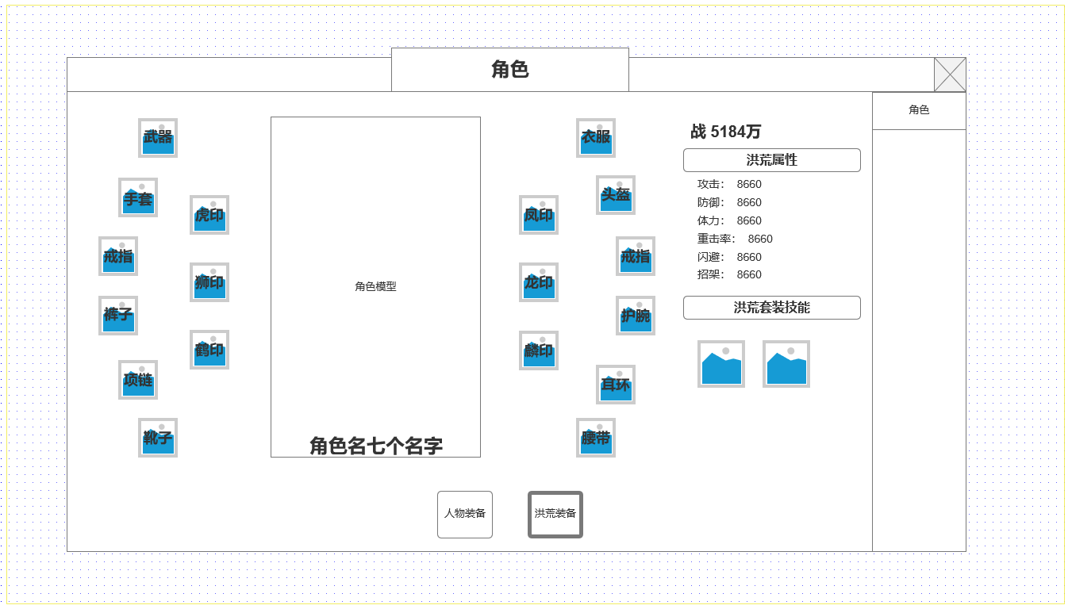
1
 |  |  | 1.洪荒装备穿戴显示
 |  |  | ▶ | 总计18件洪荒装备，分为两组套装
 |  |  | ▶ | 套装1-常规洪荒装备12件：武器，衣服，头盔，手套，戒指左，戒指右，护腕，裤子，项链，耳环，靴子，腰带
 |  |  | ▶ | 套装2-符印洪荒装备6件：虎印，狮印，鹤印，凤印，龙印，麟印
 |  |  | ▶ | 不同套装激活影响对应套装技能
 |  |  | 2.洪荒装备属性
2
 |  |  | ▶ | 显示洪荒装备属性，战力相关信息

 |  |  | 3.洪荒套装技能
 |  |  | ▶ | 显示洪荒装备套装可激活技能图标，点击显示技能TIPS显示技能详情
 |  |  | ▶ | 技能激活或升级条件为：穿戴对应 阶数的套装数量满足条件

3

 | 技能TIPS

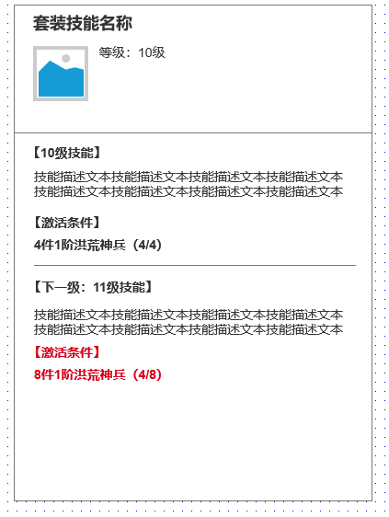

 | 副本内界面 | 使用通用副本侧边栏即可

 | 参考界面

功能美需
UI需求

 | 序号 | 类型 | 对应界面 | 内容 | 功能需求 | 策划建议 | 参考图
 | 1 | UI | 玄冥地宫界面 | 玩法主界面 | 详见界面功能设计
 | 2 | UI
 | 3 | UI
 | 4 | UI
 | 5 | UI
 | 6 | UI
 | 7 | UI
 | 8 | UI
 | 9 | UI
 | 10 | UI
 | 11 | UI
 | 12 | UI
 | 13 | UI
 | 14 | UI
 | 15 | UI
 | 16 | UI
 | 17 | UI
 | 18 | UI
 | 19 | UI

背景图需求

 | 序号 | 类型 | 对应界面 | 内容 | 功能需求 | 策划建议 | 参考图
 | 1 | 2D原画 | 玩法主界面 | BOSS模型站位后的原画背景
 | 2 | 2D原画
 | 3 | 2D原画
 | 4 | 2D原画
 | 5 | 2D原画
 | 6 | 2D原画

道具图标需求

动效需求

 | 序号 | 类型 | 内容 | 描述 | 功能需求 | 策划建议 | 参考图

其他 （ICON，模型，表情等）

 | 序号 | 类型 | 对应界面 | 内容 | 功能需求 | 策划建议 | 参考图
 | 1 | ICON | 主界面 | 主界面代表技能功能的入口图标 | 主界面代表技能功能的入口图标 |  | 

